Commande Boutique


 | FEDERATION MONDIALE DE NIHON TAI-JITSU
 | TAÏ-JITSU / JU JUTSU
 | ET DISCIPLINES ASSOCIEES
Ne rien inscrire
Ne rien inscrire
Ne rien inscrire
Ne rien inscrire
Ne rien inscrire
 | F.M.NI.TAI.

 | **************************
 | FORMULAIRE de COMMANDE
 | ARTICLES BOUTIQUE
 | **************************

treasurer@fmnitai.com
A renvoyer par MAIL à

 | ANNEE 2025

NOM DU CLUB :
NOM ET ADRESSE D'EXPEDITION :
 | Téléphone :
 |  | E-mail :

 | ARTICLES
 |  |  | Nombre | Prix | Total
 | VESTE INSTRUCTEUR |  | 0 | 50.00 € | 0.00 €
 | CEINTURE EXPERT |  | 0 | 22.50 € | 0.00 €
 | CEINTURE NOIRE |  | 0 | 22.50 € | 0.00 €
 | KIT JUGE/ARBITRE |  | 0 | 20.00 € | 0.00 €
 | Le prix des articles ne comprend pas |  |  |  |  |  | 2
 | les frais de port.
 |  | TOTAL…………………. |  |  | 0.00 €
 |  | Frais de port | ...……………… |  | 15.00 €

 |  | TOTAL commande |  |  | 15.00 €
 | Paiement par virement bancaire
 | IBAN FR76 17807000458562145930636

 | VESTE INSTRUCTEUR
 |  |  | Précisez la Taille
 | Nom Prénom | 160 | 170 | 180 | 190 | 200
1
2
3
4
5
6
7
8
9
10

 | CEINTURE BLANCHE ET ROUGE
 |  | Précisez la Taille
 | Nom Prénom | 280 | 300 | 330
1
2
3
4
5
6
7
8
9
10

 | CEINTURE NOIRE
 |  | Précisez la Taille
 | Nom Prénom | 280 | 300 | 330
1
2
3
4
5
6
7
8
9
10

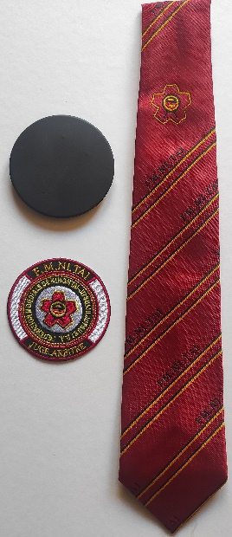
 | KIT JUGE/ARBITRE
 | CRAVATE
 | SUPPORT METAL MAGNETIQUE
 | ECUSSON

 | Nom Prénom
1
2
3
4
5
6
7
8
9
10

